导出可订货清单
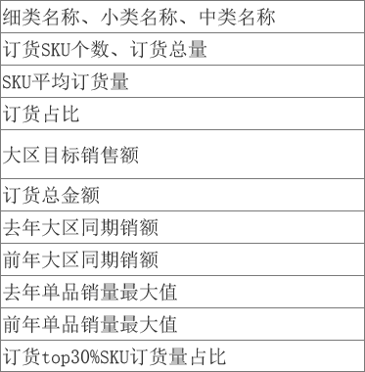
商品编码 | 商品名称 | 主图地址 | 大类名称 | 中类名称 | 小类名称 | 细类名称 | 规格 | 最小下单规格 | 零售价 | 标签 | 建议维度（首铺/整季） | 商品建议量 | 建议门店数 | 细类首铺额占比 | 细类去年销售额（万） | 回货日期 | 订货数量
213124 |  |  |  |  |  |  |  |  |  |  | 首铺 | 3000 | 30
3241324 |  |  |  |  |  |  |  |  |  |  | 整季 | 2000

业务字段
原版本
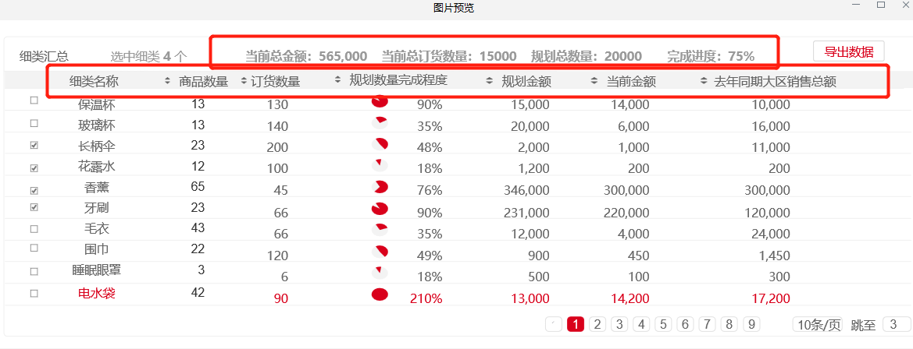

新
细类汇总 |  | 订货占比：60% |  |  | 大区目标销售金额：1000 |  |  | 当前订货金额：600 |  |  | 22年同期销额：605 |  |  | 21年同期销额840
 | 中类名称 | 细类名称 | 订购SKU数 | 订货数量 | 订货深度 | 订货占比 | 大区目标销售金额 | 当前订货金额 | 去年同期销额 | 前年同期销额 | 22年售罄率 | 21年售罄率 | 本次订货单品最大值 | 本次订货单品最小值 | 22年或21年-历史单品销量最大值 | 22年/21年-历史单品销量中位数 | SKU TOP30%的订量占比
 | 生活百货 | 保温杯 | 30 | 150,000 | 5,000 | 60% | 1,000 | 600 | 605 | 840 |  |  | 数量 |  | 细类中单品销量最高值 | 细类中是所有单品销量的中位数 | -举例保温杯20个SKU10000个，前6个SKU定量6000个，就是订货量TOP30%的SKU订货量比例60%。 -一般混款的情况下TOP30%的SKU就是订货重点
 |  |  |  |  |  | 订货占比=已订货金额/大区目标销售金额 |  |  | 中台 | 中台 |  |  |  |  | 数量，中台 | 数量，中台
 |  |  |  |  |  |  |  |  |  |  |  |  |  |  |  |  | 该细类top30%的

 |  | 大区目标销售金额 | 细类+大区维度
 |  | 订货深度 | 订货数量/订货sku数
 |  | 去年 | 21年同期销额
 |  | 21年同期销额

